Sheet4
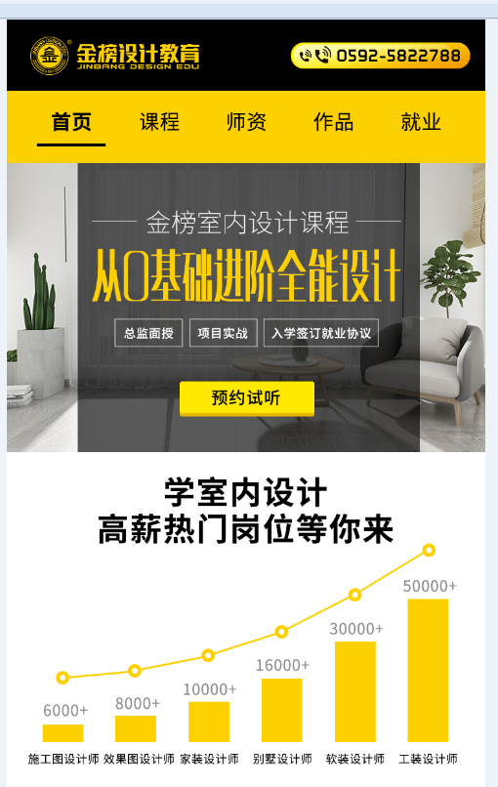

 | 预约试听点击进商务通

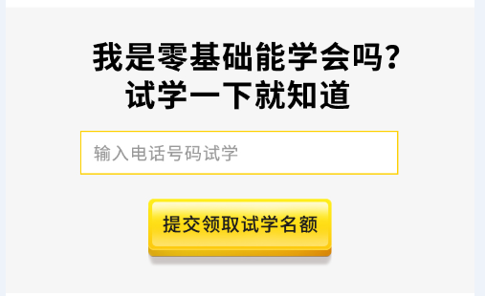

 | 表单提交数据发送到邮箱



课程跳动频率为5秒跳一下，点击也可以直接跳动

 |  | 更多课程点击进入商务通



室内的以邱云玲为第一个，点击底下的老师也可以直接跳转到对应的师资信息中

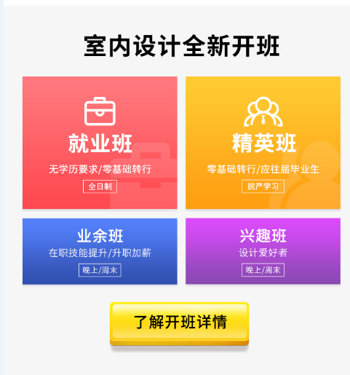

开班信息点击班型进入商务通

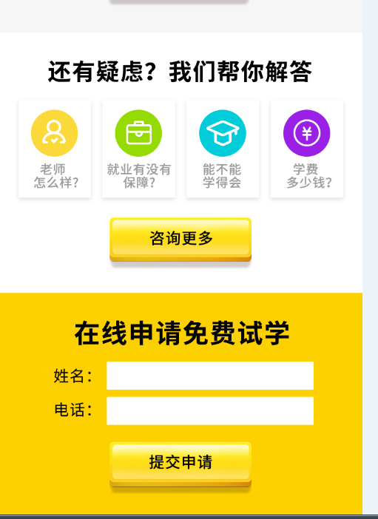

 | 参考首页的一样的

